社員登録テスト
社員更新フォームテスト

テストの対象と範囲
対象 | 社員更新画面の入力フォーム
範囲 | エラーメッセージの表示、もしくは確認画面へ遷移

共通手順
メニュー画面→「社員管理」をクリック→社員一覧→対象となる部署の「[更新]」をクリック

下記テストケースにおいて既に社員テーブルに登録されているデータ

社員更新画面の入力フォーム
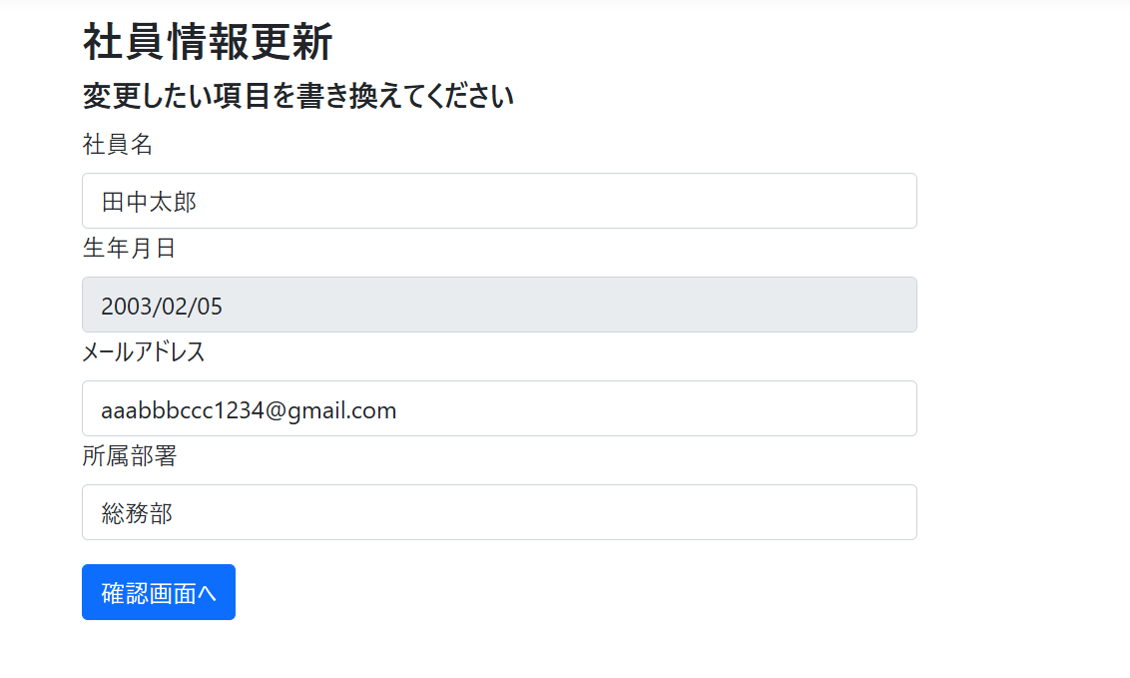

テストケース
No | 更新対象社員 |  |  |  | 入力項目 |  |  |  | 手順 | 期待動作
 | 社員名 | 生年月日(2026/5/25に入力したと仮定) | メールアドレス | 所属部署 | 社員名 | 生年月日(2026/5/25に入力したと仮定) | メールアドレス | 所属部署
1 | 田中太郎 | 2003-02-05 | aaabbbccc1234@gmail.com | 総務部 | (未入力) | 2003/2/5(読み込み専用のため固定) | aaabbbccc1234@gmail.com | 総務部 | 各フォームにデータを入力して「確認画面へ」をクリック | 社員名フォームの下:「社員名は入力必須です」
2 | 田中太郎 | 2003-02-05 | aaabbbccc1234@gmail.com | 総務部 | 田中太郎 | 〃 | a@ | 総務部 | 〃 | メールアドレスフォームの下:「正しい形式で入力して下さい」
3 | 田中太郎 | 2003-02-05 | aaabbbccc1234@gmail.com | 総務部 | 田中太郎 | 〃 | @2 | 総務部 | 〃 | メールアドレスフォームの下:「正しい形式で入力して下さい」
4 | 田中太郎 | 2003-02-05 | aaabbbccc1234@gmail.com | 総務部 | 田中太郎 | 〃 | 2@@ | 総務部 | 〃 | メールアドレスフォームの下:「正しい形式で入力して下さい」
5 | 田中次郎 | 2003-02-05 | hoge@example.com | 総務部 | 田中太郎 | 〃 | hoge@example.com | 総務部 | 〃 | メールアドレスフォームの下:「入力されたメールアドレスは既に存在しています」
6 | 吉田太郎 | 2003-02-05 | aaabbbccc1234@gmail.com | 総務部 | 吉田太郎 | 〃 | foo@gmail.com | 経理部 | 〃 | 確認画面へ遷移

結果画面のスクリーンショット

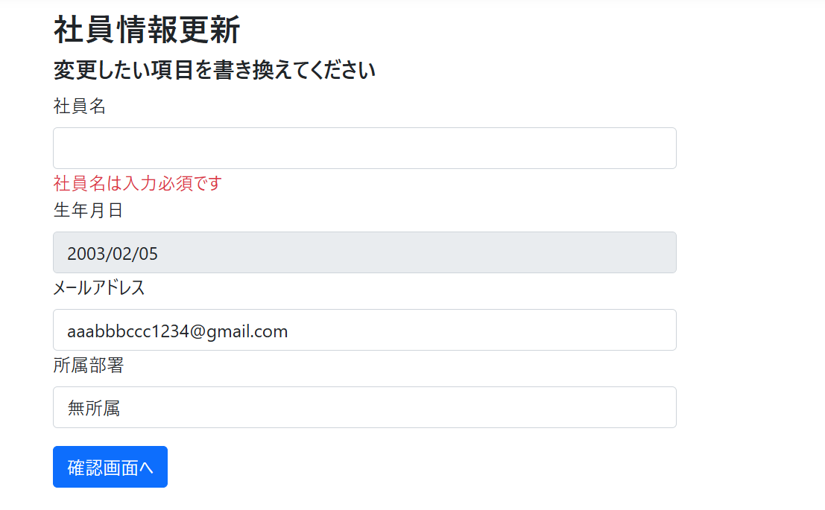
No.1

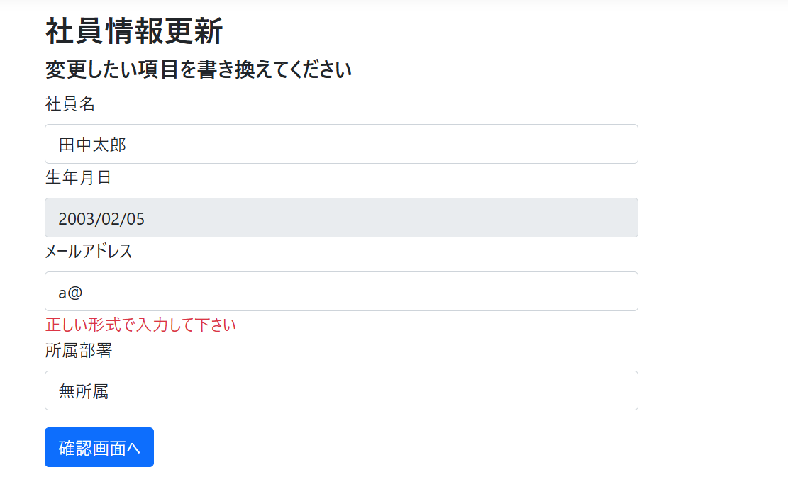
No.2

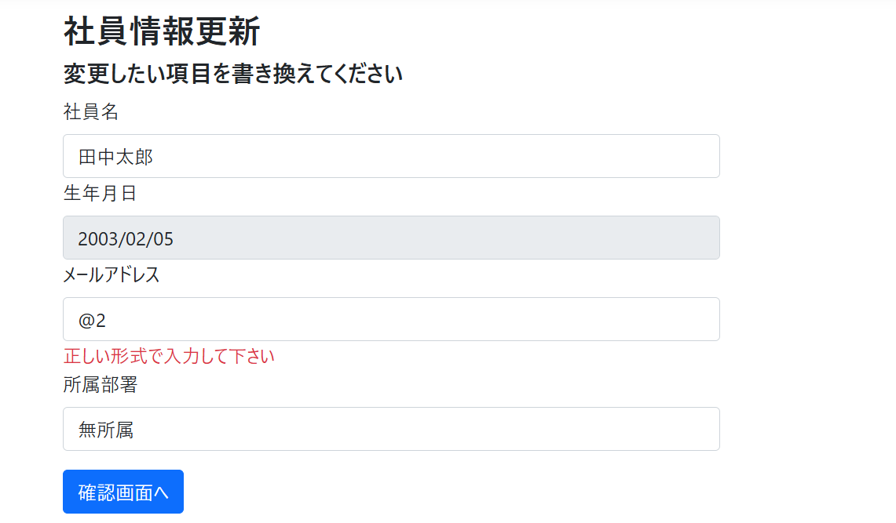
No.3

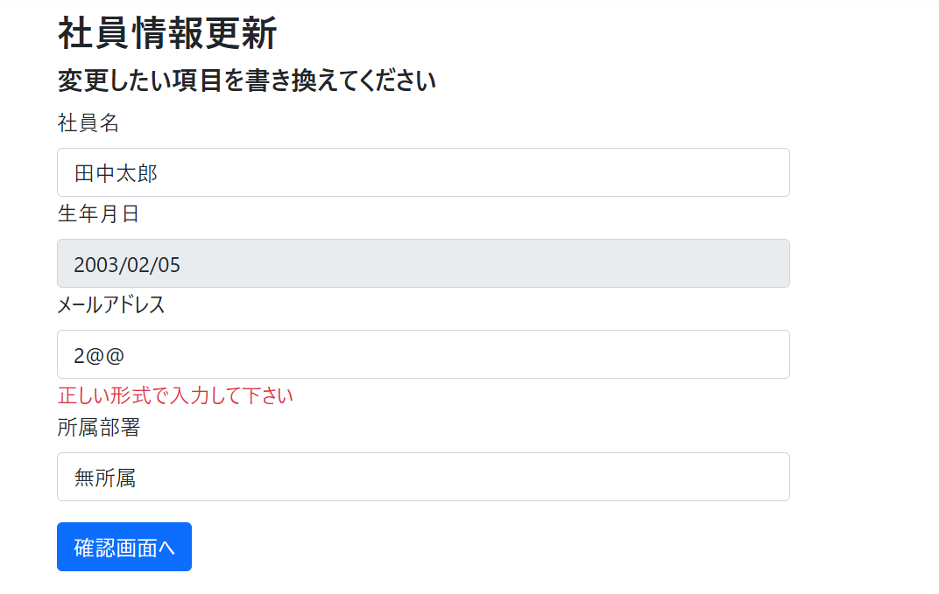
No.4

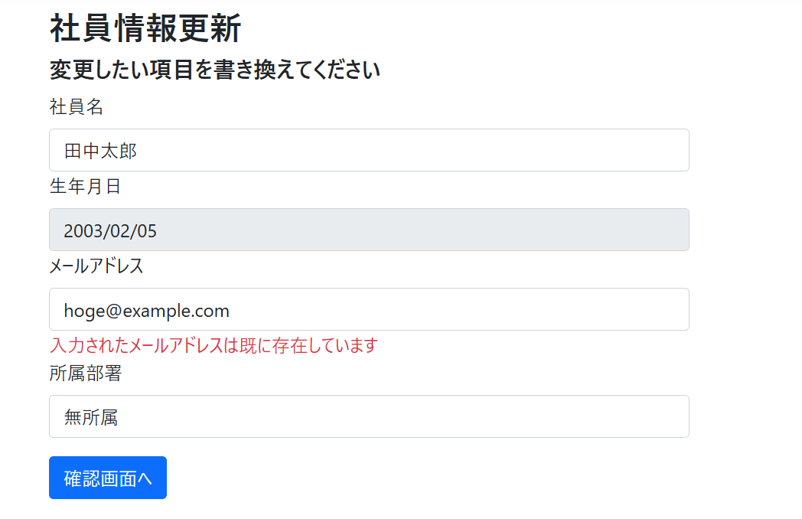
No.5

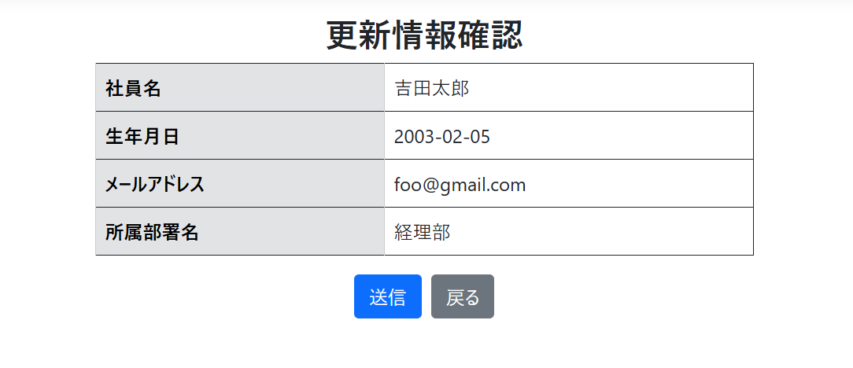
No.6

